流山市の一日
流山市の一日（令和７年）





出 生 | 死 亡 | 転 入 | 転 出

5.1人 | 5.3人 | 33.4人 | 26.6人






婚 姻 | 離 婚 | ご み | ぐりーんバス利用者数
(令和6年) | (令和6年) | (令和6年度) | （令和6年度）
2.7組 | 0.8組 | 123.4トン | 2,484.0人






上 水 道 | 火 災 | 救急車 | 交通事故
（給水量・令和6年度） | （発生件数） | (出動件数) | （発生件数）
55千立方ﾒｰﾄﾙ | 0.1件 | 29.8件 | 0.8件

流山市民の生活
流 山 市 民 の 生 活







人口密度
（1平方ｷﾛﾒｰﾄﾙ当たりの人口） | １世帯当たりの人員 | 市立図書館貸出冊数 | 公共下水道普及率
（令和7.4.1） | （令和7.4.1） | （令和6年度） | （令和6年度）
6,034人 | 2.2人 | 1,164,461冊 | 94.3％






１世帯当りの自動車保有 | 市民１人当たりの | 事業所 | 市民１人当たりの市税
台数（軽自動車を含む） | 都市公園面積
（令和7.4.1） | （令和7.3.31） | （令和3.6.1） | （令和6年度決算）
0.8台 | 5.1平方ﾒｰﾄﾙ | 4,321 | 169,269円

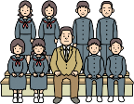

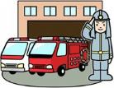

教員１人当たりの
児童数及び生徒数 | 市職員１人当たりの | 消防職員１人当たりの | 市民１人当たりの
(令和7.5.1) | 市 民 数 | 市 民 数 | 予算（一般会計当初）
小学校 18.5人 | （令和7.4.1） | （令和7.4.1） | （令和7年度）
中学校 14.8人 | 173.3人 | 986.7人 | 401千円

1 土地・気象
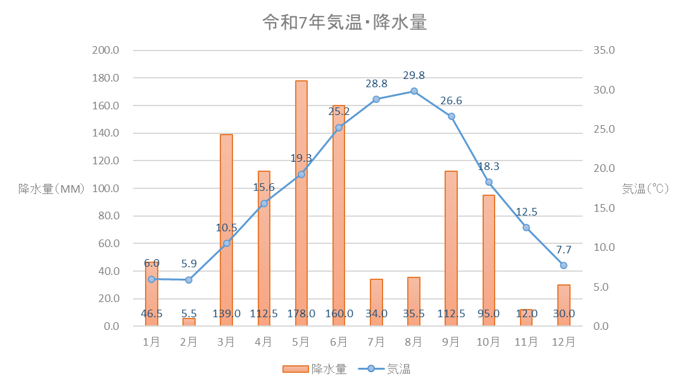
土地・気象 1

 | １ 土地・気象

 |  | 行政区域面積 |  | 35.32 | ｋ㎡ | (令和7年4月1日現在）
 |  | 市街化区域面積 |  | 22.50 | ｋ㎡ | (令和7年4月1日現在）
 |  | 地価公示最高価格
 |  |  | (商業系)
 |  |  | 商業地域 | 990,000 | 円/㎡ | (令和7年1月1日現在）
 |  |  | (住居系)
 |  |  | 第1種低層住居専用地域 | 370,000 | 円/㎡ | (令和7年1月1日現在）
 |  | 地価公示平均価格
 |  |  | 商業地域 | 390,400 | 円/㎡ | (令和7年1月1日現在）
 |  |  | 住宅地域 | 166,381 | 円/㎡ | (令和7年1月1日現在）
 |  | 年間平均気温 |  | 17.2 | ℃ | (令和7年）
 |  | 年間平均湿度 |  | 76.3 | ％ | (令和7年）
 |  | 年間平均風速 |  | 2.3 | m/s | (令和7年）
 |  | 年間降水量 |  | 960.5 | mm | (令和7年）

 | （注）商業地域とは、市街化区域内の準住居地域、近隣商業地域、商業地域及び準工業地域
 | 並びに市街化調整区域並びにその他の都市計画区域内並びに都市計画区域外の公示区
 | 域内において、商業用の建物の敷地の用に供されている土地をいう。
 | （注）住宅地域とは、市街化区域内の第一種低層住居専用地域、第二種低層住居専用地域、
 | 一種中高層住居専用地域、第二種中高層住居専用地域、第一種住居地域、第二種住居
 | 地域及び準工業地域並びに市街化調整区域並びにその他の都市計画区域内並びに都市
 | 計画区域外の公示区域内において、居住用の建物の敷地の用に供されている土地をい
 | う。

2人口
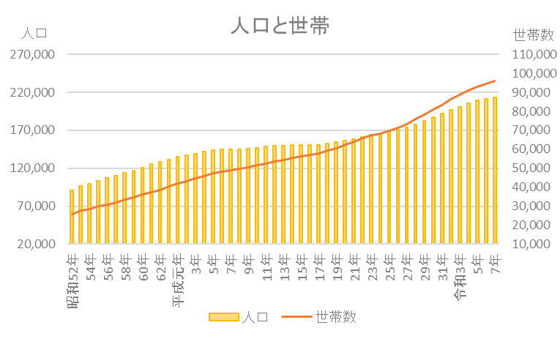
人口 7

 | ２ 人 口

 |  | 人口密度 | 6,034 | 人 / ㎢ | (令和7年4月1日現在)
 |  | １世帯当たり人員 | 2.22 | 人 | (令和7年4月1日現在)
 |  | １日当たりの出生者数 | 5.1 | 人 | (令和7年）
 |  | １日当たりの死亡者数 | 5.3 | 人 | (令和7年）
 |  | 年間人口自然増加率 | △ 0.03 | ％ | (令和7年）
 |  | １日当たりの転入者数 | 33.4 | 人 | (令和7年）
 |  | １日当たりの転出者数 | 26.6 | 人 | (令和7年）
 |  | 年間人口社会増加率 | 1.2 | ％ | (令和7年）
 |  | １日当たりの結婚件数 | 2.7 | 件 | (令和6年）
 |  | １日当たりの離婚件数 | 0.8 | 件 | (令和6年）

３国勢調査
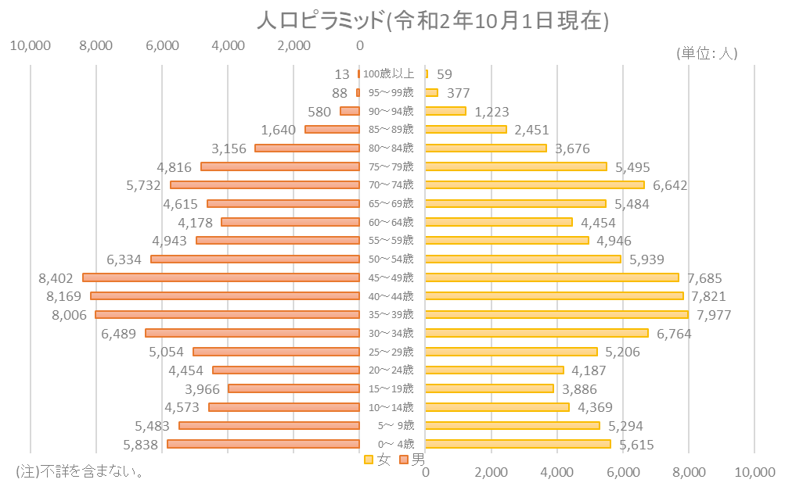
国勢調査 25

 | ３ 国勢調査

 | 人口 １４６,２４５人/〓(平成7年10月1日現在) | 人口 |  | 199,849 | 人 | (令和 2年10月1日現在)
 | 世帯数 ４８,９０９世帯(〃) | 世帯数 |  | 83,115 | 世帯 | (令和 2年10月1日現在)
 | 労働力人口 ７５,９１２人(〃) | 年少人口(0歳～14歳) |  | 31,172 | 人 | (令和 2年10月1日現在)
 | 年少人口 ２２,８０１人(〃) | 生産年齢人口(15歳～64歳) |  | 118,860 | 人 | (令和 2年10月1日現在)
 | 老年人口 １４,８０６人(〃) | 老年人口(65歳以上) |  | 46,047 | 人 | (令和 2年10月1日現在)
 | 平均年齢 ３７.６才(〃) | 平均年齢 |  | 43.7 | 歳 | (令和 2年10月1日現在)
 | 人口集中地区人口 １２４,７７６人(〃) | 人口集中地区人口 |  | 182,632 | 人 | (令和 2年10月1日現在)
 | 人口集中地区面積 １４.８〓(〃) | 人口集中地区面積 |  | 18.71 | ｋ㎡ | (令和 2年10月1日現在)
 | 昼間人口 １００,８４０人(〃) | 昼間人口 |  | 157,255 | 人 | (令和 2年10月1日現在)
 | 就業率 ６１.４％(〃) | 労働力人口 |  | 90,643 | 人 | (令和 2年10月1日現在)
 |  | 就業率 |  | 53.3 | ％ | (令和 2年10月1日現在)
 |  | (注) | 不詳を含まない。

4農業
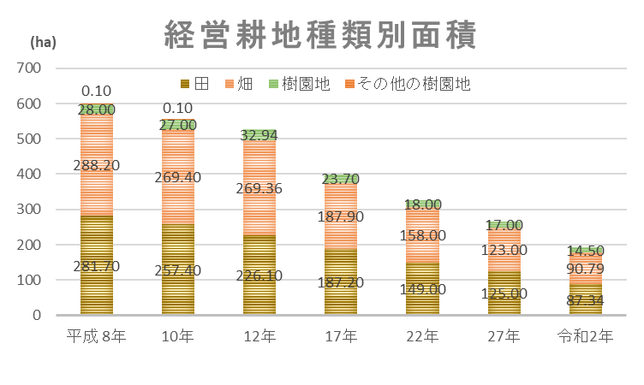
農 業 39

４ 農 業

 | 農家数 | 168 | 戸 | (令和2年2月1日現在）
 | 経営耕地面積 | 192.6 | ｈａ | (令和2年2月1日現在）
 | 農家１戸当たりの経営面積 | 114.7 | ａ | (令和2年2月1日現在）
 | 農家世帯員数 | 548 | 人 | (令和2年2月1日現在）
 | 農業従事者数 | 406 | 人 | (令和2年2月1日現在）
 | 人口１万人当たりの農家数 | 8.6 | 戸 | (令和2年2月1日現在）

(注)平成17年以降は、全て販売農家の数字である。
(注)販売農家：経営耕地面積が30a以上又は調査期日前1年間における、農産物販売金額が50万円以上の農家をいう。
(注)平成17年、平成27年、令和2年は農林業センサス、平成8年、平成10年は千葉県農林業調査、平成12年、平成 22年は、世界農林業センサスから集計している。平成9年、平成11年は、抽出調査のため未記載である。

5工業
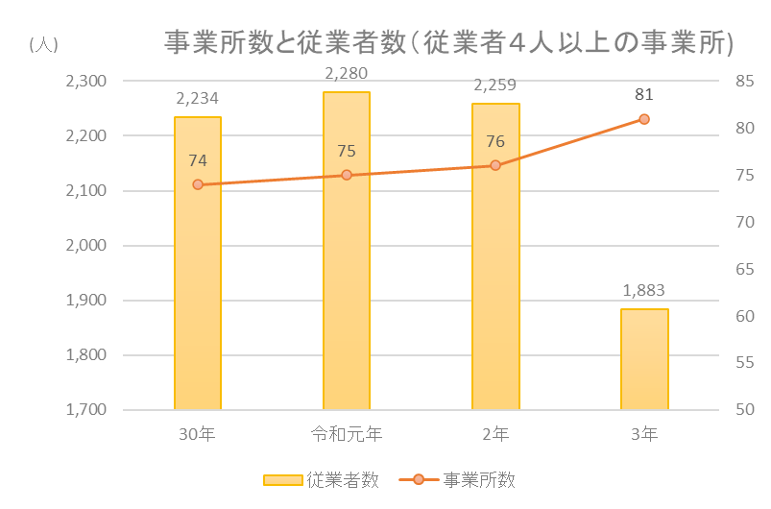
工 業 44

 | ５ 工 業

 |  | 製造事業所数 | 81 | 事業所 | (令和3年6月1日現在)
 |  | (従業者4人以上の事業所)
 |  | 従業者数 | 1,883 | 人 | (令和3年6月1日現在)
 |  | (従業者4人以上の事業所)
 |  | 製造品出荷額等 | 5,428,007 | 万円 | (令和3年6月1日現在)
 |  | (従業者4人以上の事業所)

 | (注)工業統計調査（毎年6月1日現在）のデータを基に作成している。
 | ただし、工業統計調査廃止に伴い、令和3年から経済センサス-活動調査のデータを基に作成している。

6商業
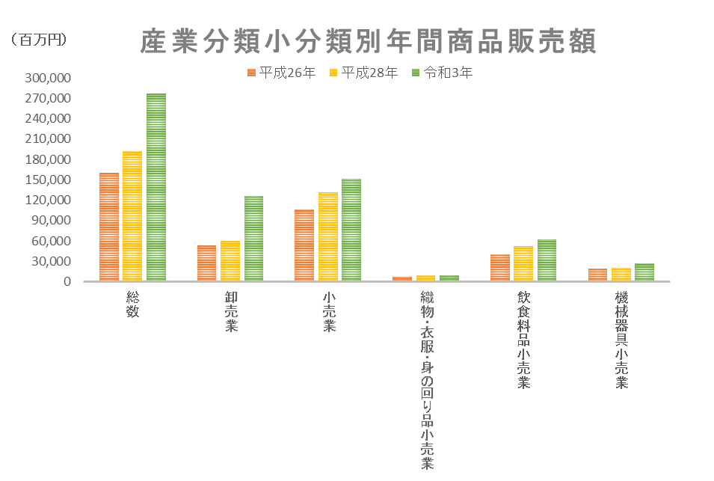
商 業 50

 | ６ 商 業

 |  | (事業所数)
 |  | 卸売店 | 137 | 事業所 | (令和3年6月1日現在）
・小売店 ９４３事業所(〃) |  | 小売店 | 634 | 事業所 | (令和3年6月1日現在）
 |  | (従業員数)
 |  | 卸売店 | 1,302 | 人 | (令和3年6月1日現在）
 |  | 小売店 | 7,691 | 人 | (令和3年6月1日現在）
 |  | (年間商品販売額)
 |  | 卸売店 | 126,075 | 百万円 | (令和3年6月1日現在）
 |  | 小売店 | 151,305 | 百万円 | (令和3年6月1日現在）
１０.７事業所(平成9年6月1日現在) |  | 人口１万人当たりの卸売店数 | 6.8 | 事業所 | (令和3年6月1日現在）
 |  | 人口１万人当たりの小売店数 | 31.4 | 事業所 | (令和3年6月1日現在）

7事業所
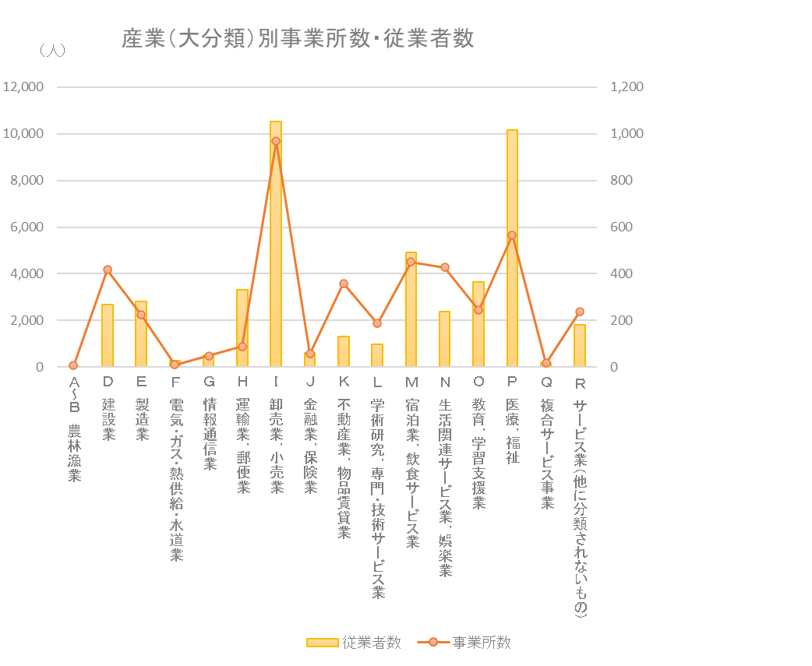
事業所 53

 | ７ 事業所

 |  | (事業所数)
 |  | 第１次産業 | 6 | 事業所 | （令和3年6月1日現在）
 |  | 第２次産業 | 640 | 事業所 | （令和3年6月1日現在）
 |  | 第３次産業 | 3,675 | 事業所 | （令和3年6月1日現在）
 |  | (従業者数)
 |  | 第１次産業 | 42 | 人 | （令和3年6月1日現在）
 |  | 第２次産業 | 5,475 | 人 | （令和3年6月1日現在）
 |  | 第３次産業 | 42,024 | 人 | （令和3年6月1日現在）

8金融
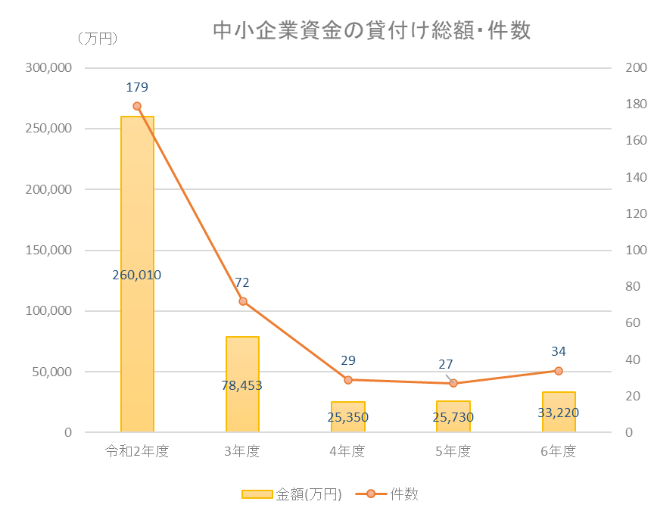
金 融 62

 | ８ 金 融

 |  | 中小企業資金の貸付け総額 | 33,220 | 万円 | （令和6年度)

9土木・建設
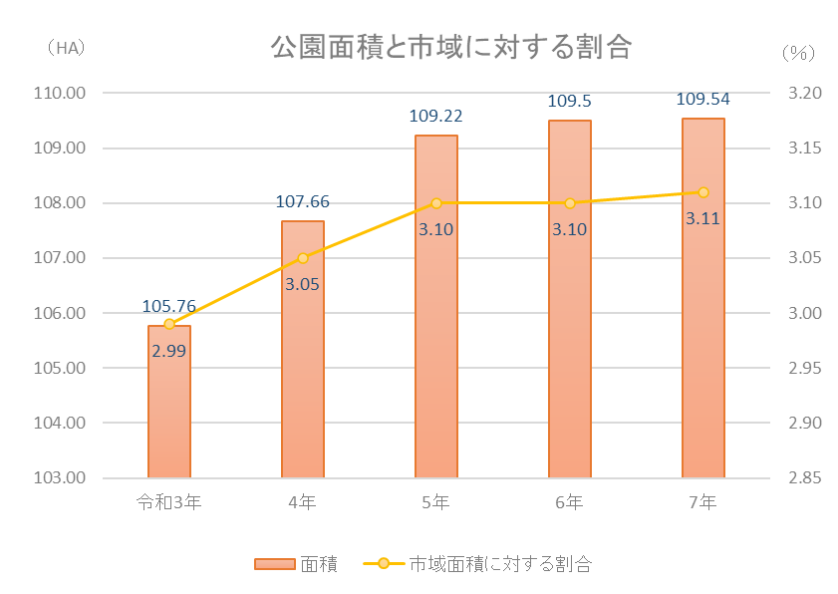
土木・建設 64

 | ９ 土木・建設

 |  | 市道実延長距離 | 669,613 | ｍ | (令和7年3月31日現在)
 |  | 人口１人当たりの都市公園面積 | 5.1 | ㎡ | (令和7年3月31日現在)
 |  | 市営住宅戸数 | 445 | 戸 | (令和7年3月31日現在)

10上下水道
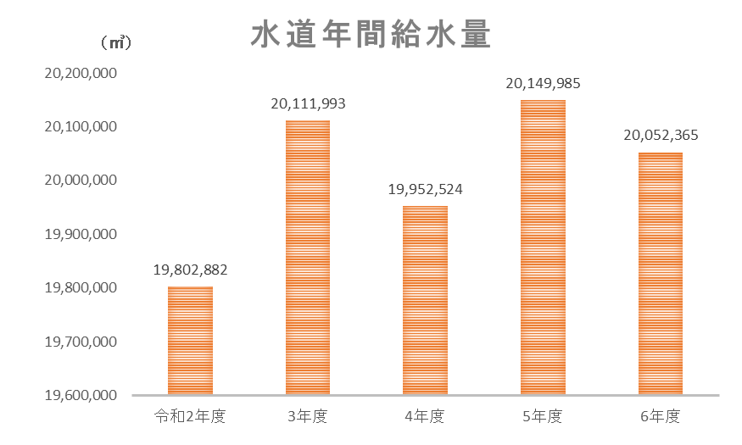
上下水道 66

 | １０ 上下水道

 |  | 給水栓数 | 94,591 | 栓 | (令和6年度）
 |  | 給水人口 | 212,527 | 人 | (令和6年度）
 |  | 下水道普及率 | 94.3 | ％ | (令和6年度）

11運輸・通信
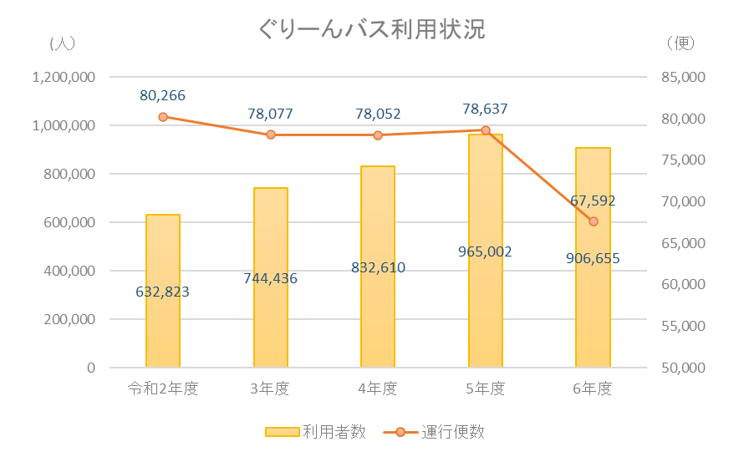
運輸・通信 68

 | １１ 運輸・通信

 |  | ぐりーんバス利用者数 | 906,655 | 人 | (令和6年度)
 |  | 自動車保有台数 | 73,297 | 台 | (令和7年4月1日現在）
 |  | （軽自動車を含む）
 |  | １世帯当たりの自動車保有台数 | 0.8 | 台 | (令和7年4月1日現在）
 |  | （自動車、軽自動車の保有台数合計より算出）

12保健・衛生
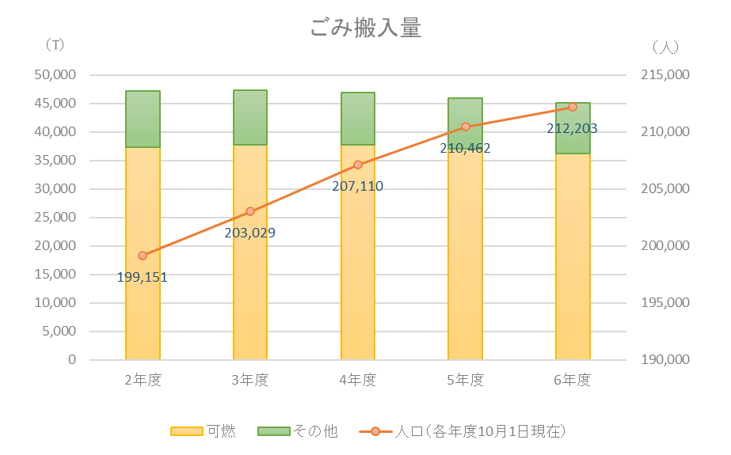
保健・衛生 72

 | １２ 保健・衛生

 |  | 公害苦情受理件数 | 286 | 件 | (令和6年度）
 |  | １日当たりの市のごみ搬入量 | 123.4 | トン | (令和6年度）

13労働・社会福祉
労働・社会福祉 76

１３ 労働・社会福祉

 | 国民健康保険の加入率（人数割合） | 13.19 | ％ | (令和7年3月31日現在）
 | 千人当たりの保育園児数 | 33.03 | 人 | (令和7年4月1日現在）
 | 人口千人当たりの生活保護受給人数 | 9.03 | 人 | (令和6年度）

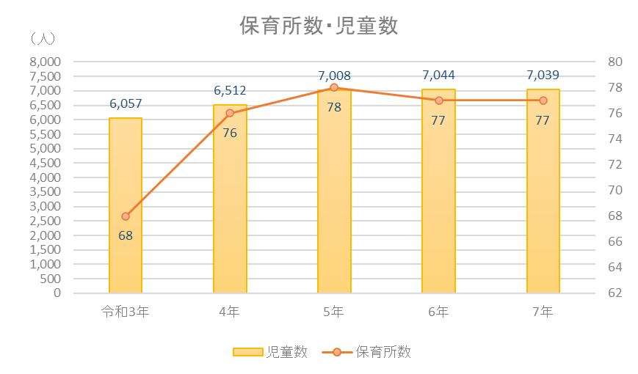

※保育所数・児童数は、小規模保育事業所及び幼保連携型認定こども園分を除く。

14教育・文化
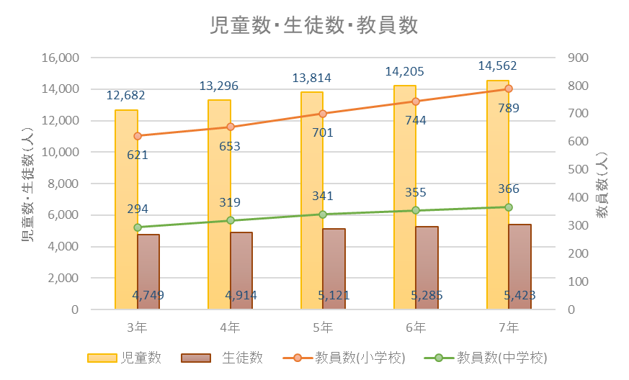
教育・文化 81

１４ 教育・文化

 | 教員１人当たりの園児数 | 14.7 | 人 | (令和7年5月1日現在）
 | 教員１人当たりの小学校児童数 | 18.5 | 人 | (令和7年5月1日現在）
 | 教員１人当たりの中学校生徒数 | 14.8 | 人 | (令和7年5月1日現在）

15警察・消防
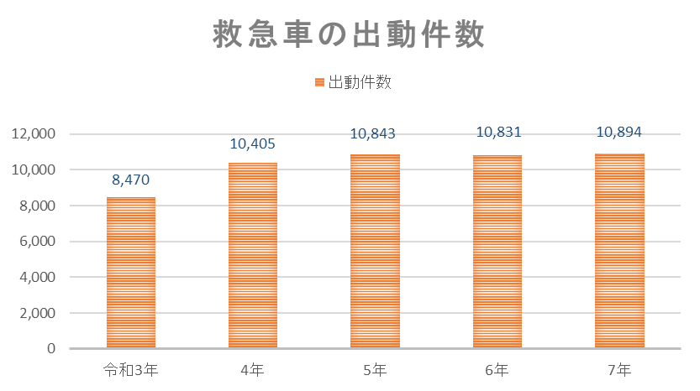
警察・消防 86

 | １５ 警察・消防

 |  | １日当たりの交通事故発生件数 | 0.85 | 件 | (令和7年）
 |  | １日当たりの犯罪発生件数 | 2.51 | 件 | (令和7年）
 |  | １日当たりの救急車出動件数 | 29.85 | 件 | (令和7年）
 |  | １日当たりの火災発生件数 | 0.09 | 件 | (令和7年）

16財政
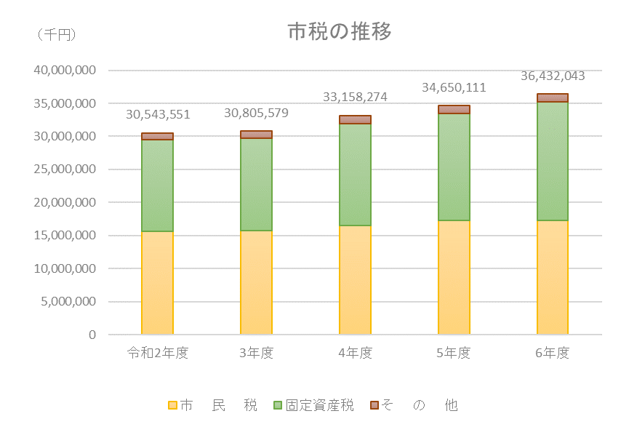
財 政 91

 | １６ 財 政

 |  | 一般会計決算額 | 86,364,374 | 千円 | (令和6年度）
 |  | 教育費決算額 | 10,302,439 | 千円 | (令和6年度）
 |  | 市税の合計 | 36,432,043 | 千円 | (令和6年度決算)

17選挙・議会・公務員
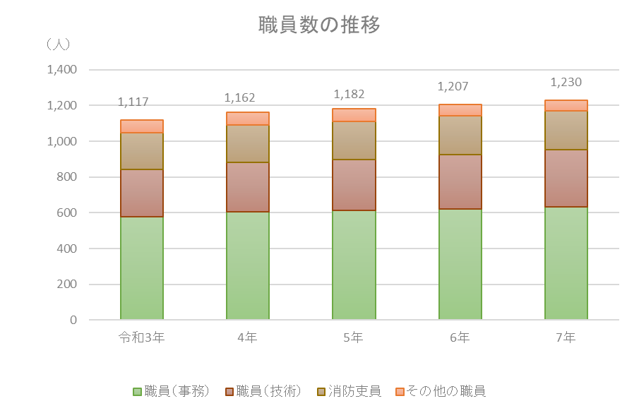
選挙・議会・公務員 95

１７ 選挙・議会・公務員

 | 市職員1人当たりの人口 | 173.3 | 人 | (令和7年4月1日現在)
 | 市議会議員1人当たりの人口 | 7,611.4 | 人 | (令和7年4月1日現在)

裏表紙
